Hoja1
 | Ilustre Municipalidad de Coelemu Departamento de Educación

 | SE SOLICITA COMPLETAR Y OFERTAR CON FOTOS (EXCLUYENTE) LOS SIGUIENTES PRODUCTOS:
 | NOTA: DEBEN ADJUNTAR FOTOGRAFIAS REALES, FICHA TECNICA O CATALOGO DE LOS PRODUCTOS EFECTIVAMENTE OFERTADOS, NO SE ACEPTAN IMÁGENES REFERENCIALES COPIADAS DEL MISMO ANEXO PUBLICADO POR LA ENTIDAD. LAS IMÁGENES PRECENTADAS DEBEN CORRESPONDER EXCLUSIVAMENTE A LOS PRODUCTOS OFERTADOS POR EL PROVEEDOR EXCLUYENTE, CON EL FIN DE FACILITAR LA EVALUCION TECNICA.

 | SERA EXCLUYENTE AQUELLAS OFERTAS CUYAS IMÁGENES O FICHA TECNICA NO PERMITAN VERIFICAR LAS CARACTERISTICAS Y CALIDAD DEL PRODUCTO OFERTADO

 | PRODUCTOS NUEVOS DE CALIDAD Y EN OPTIMAS CONDICIONES PARA LA RESINTENCIA ADECUADA PARA EL USO EN SALA DE LA CALMA EXCLUYENTE
 | PROVEEDOR DEBE POSTULAR POR LA TOTALIDAD DEL ANEXO, SIENDO ESTE REQUISITO DE CARÁCTER EXCLUYENTE
 | ENVIAR EN BULTOS SEPADOS POR ESTBALECIMIENTO

ESTABLECIMIENTO | CARACTERISTICAS DEL PRODUCTO | CANTIDAD | FECHA DE ENTREGA | CUMPLE | NO CUMPLE | VALOR NETO | VALOR TOTAL | FOTO REFERENCIA
ESCUELA MARIA TERESA MARCHANT | TAMPOLIN | 1

 | BOSU SEMI ESFERA 60CM CON MANILLAS | 2

 | SOPORTE PARA BALONES MEDICINALES | 6

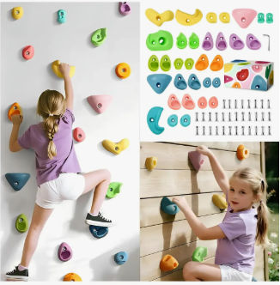
 | MURO DE ESCALA | 2

LICEO GUARILIHUE | TAMPOLIN | 1
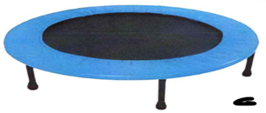

 | CUMPLE CON TODO LO SOLICITADO: SI______ NO______

 | FIRMA PROVEEDOR:_________________________________

